シーケンス図
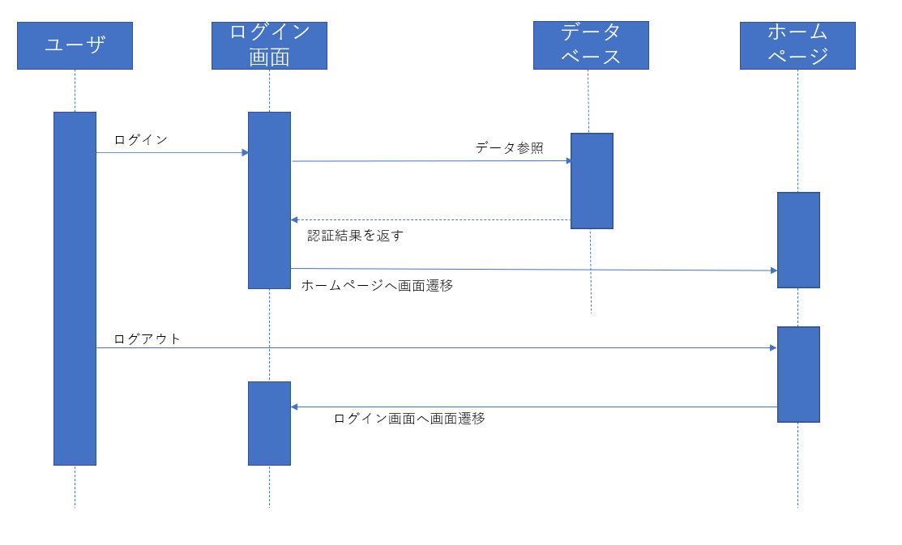

画面詳細項目
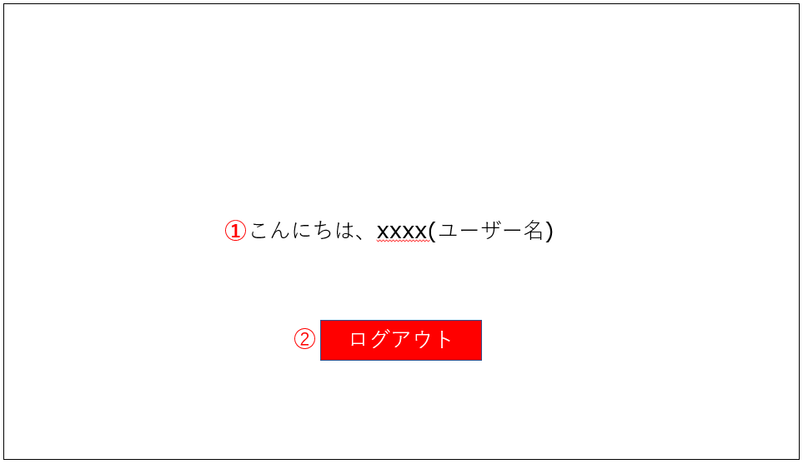
システム名 |  | day20_設計課題
No | ユーザ区分 | No | 画面名 | 画面概要 | 備考
1 | 共通 | 1 | ログイン画面 | ロゴの表示、メールアドレスとパスワードの入力フォーム、ログインボタンを表示する | フォーム入力とログインボタンクリック後、正しいユーザアカウントと承認されたらホームページへ画面遷移する。
2 | ユーザ | 2 | ホームページ画面 | ロゴの表示、「こんにちは、xxxx(ユーザ名)」の表示、ログアウトボタンの表示 | ログアウトボタンクリック後はログイン画面へ画面遷移する

システム名 |  | day20_設計課題
No | ユーザ区分 | No | 画面名 | 識別No | 画面部品の種類 | 概要 | 備考
1 | 共通 | 1 | ログイン画面 | ① |  | ロゴの表示
 |  |  |  | ② | テキストボックス | メールアドレス入力フォーム
 |  |  |  | ③ | テキストボックス | パスワード入力フォーム
 |  |  |  | ④ | ボタン | ログインボタン
操作説明
1. メールアドレスを入力。 2. パスワードを入力。 3. メールアドレスとパスワードを入力後、「ログイン」ボタンをクリック。

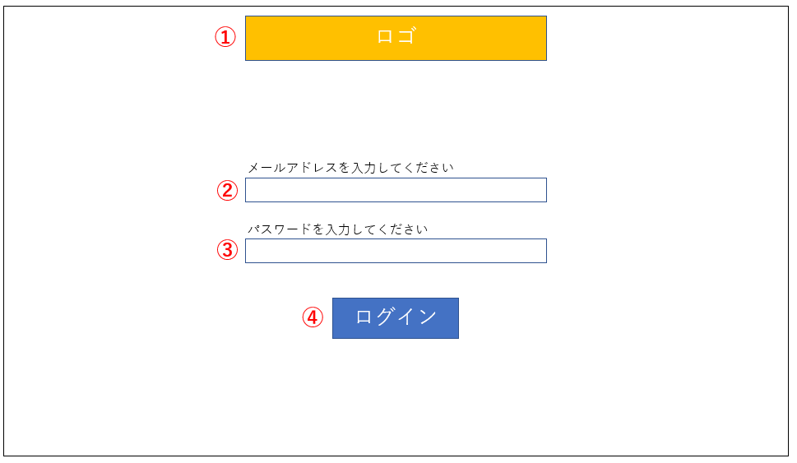

システム名 |  | day20_設計課題
No | ユーザ区分 | No | 画面名 | 識別No | 画面部品の種類 | 概要 | 備考
2 | ユーザ | 2 | ホームページ画面 | ① |  | ユーザへメッセージを表示
 |  |  |  | ② | ボタン | ログアウトボタン | ボタンをクリックしてログアウトが可能
操作説明
1. 「ログアウト」ボタンをクリック。

